Gerenciamento de risco
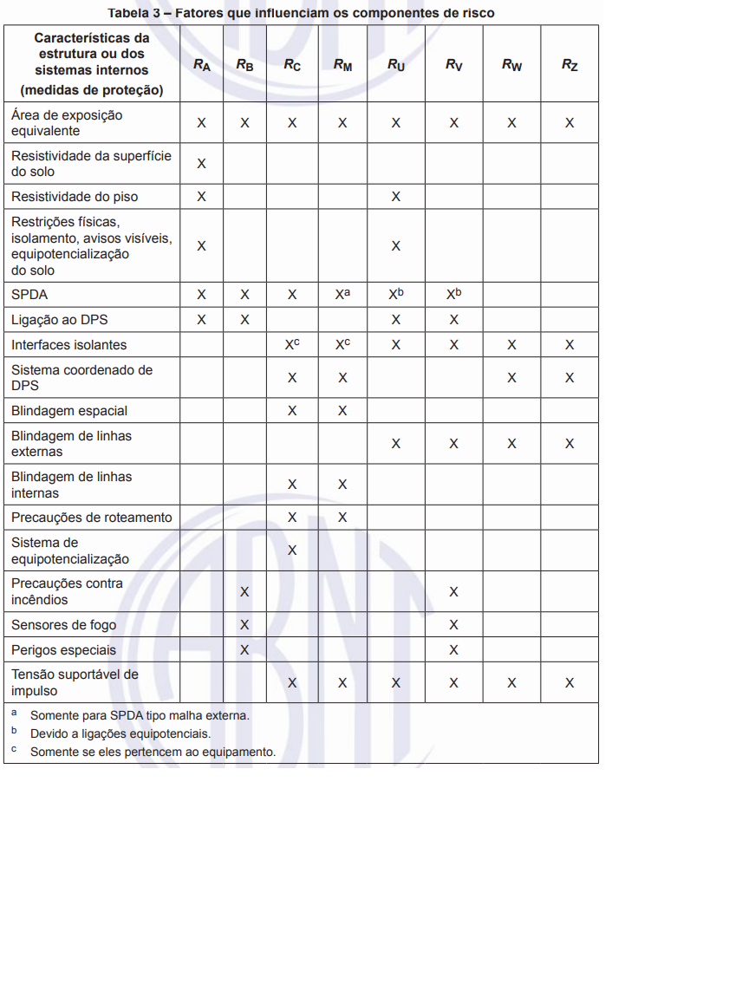
Gerenciamento de risco do SPDA - Memórial de Calculo
Cliente:
Endereço:
Edificação:
Caracteristicas da Estrutura e Meio Ambiente
Parametros de Entrada | Comentário |  |  | NP | Simbolo | Valor | Referencia
Densidade de Descargas Atmosféricas para a terra (1/km²/ Ano) | - |  |  | - | Ng | 0.0000 | http://www.inpe.br/webelat/homepage/
 |  |  |  |  |  |  | ou Ng = 0,1xTd - Onde Td é o numero de dias de tempestades por ano (o qual pode ser obtido dos mapas isocerâunicos)
Dimensões da Estrutura/ Edificação (m) | - |  |  | - | L | 0.0000 | Comprimento da Estrutura/edificação (L) |  |  | Equacionamentos
 | - |  |  | - | W | 0.0000 | Largura da Estrutura/edificação (W) |  |  | Ad = (L*W)+2x(3*H)*(L+W)+π*(3*H)² | 0 | Equação A.2
 | - |  |  | - | H | 0.0000 | Altura da estrutura/edificação (H) |  |  | Ad' = π*(3*Hp)² | 0 | Equação A.3
Altura de proeminecias (m) | - |  |  | - | Hp | 0.0000 | Altura da proeminencia (Hp) |  |  | Nd = Ng*Ad*Cd*10^-6) | 0 | Equação A.4
Fator de localização da estrutura |  |  |  | - | Cd | 1.0000 | Tabela A.1 | 3 |  | Nddj = Ng*Addj*Cddj*Ct*10^-6) | Caso se aplique | Equação A.5
SPDA |  |  |  | - | Pb | 1.0000 | Tabela B.2 | 1 |  | Nm = Ng*Am*10^-6 | 0 | Equação A.6
Ligação Equipotencial |  |  |  | - | Peb | 0.0500 | Tabela B.7 | 2 |  | Am = 2*500*(L+W)+π*500² | 785398.1634 | Equação A.7
Blindagem Espacial Externa | - |  |  | - | Ks1 | 1.0000 | Equação B.5 | 0,12*w1 |  | Linha de Energia
Linha de Energia ¹ |  |  |  |  |  |  |  |  |  | NL = Ng*AL*CI*CE*CT*10^-6 | 0 | Equação A.8
Parametros de Entrada | Comentário |  |  |  | Simbolo | Valor | Referencia |  |  | AL = 40*Ll | 0 | Equação A.9
Comprimento (m) ¹ | - |  |  |  | Ll | 0.0000 | a - Como o comprimento Ll da seção da linha é desconhecido, Ll = 1000 m é assumido (ver A.4 e A.5). |  |  | NI = Ng*AI*CI*CE*CT*10^-6 | 0 | Equação A.10
Fator de Instalação |  |  |  |  | Ci | 0.5000 | Tabela A.2 | 2 |  | AI = 4000*LL | 0 | Equação A.11
Fator tipo da linha |  |  |  |  | Ct | 0.2000 | Tabela A.3 | 2 |  | Linha de Sinal
Fator Ambiental |  |  |  |  | Ce | 0.5000 | Tabela A.4 | 2 |  | NL = Ng*AL*CI*CE*CT*10^-6 | 0 | Equação A.8
Blindagem da linha (Ω/km) |  |  |  |  | Rs |  | Tabela B.8 | 1 | 1 | AL = 40*Ll | 0 | Equação A.9
Blindagem, aterramento, isolação |  |  | Conexão na entrada |  | Cld | 1.0000 | Tabela B.4 | 1 |  | NI = Ng*AI*CI*CE*CT*10^-6 | 0 | Equação A.10
 |  |  | Indefinida |  | Cli | 1.0000 |  |  |  | AI = 4000*LL | 0 | Equação A.11
Dimensões da Estrutura/ Edificação adjacente (m) | - |  |  |  | Lj | 0.0000 | Comprimento da Estrutura/edificação (L)
 | - |  |  |  | Wj | 0.0000 | Largura da Estrutura/edificação (W)
 | - |  |  |  | Hj | 0.0000 | Altura da estrutura/edificação (H)
Fator de localização da estrutura |  |  |  |  | Cdj | 0.0000 | Tabela A.1 | 1
Tensão suportável do sistema interno (kV) | - |  |  |  | Uw |  | Tabela B.8 | 1 | 1
 | Parametros resultantes |  |  |  | Ks4 | 1.0000 | Equação B.7 | 1/Uw
 |  |  |  |  | Pld | 0.0000 | Tabela B.8
 |  |  |  |  | Pli | 1.0000 | Tabela B.9
¹ Como o comprimento LL da seção da linha é desconhecido, LL = 1 000 m é assumido (ver A.4 e A.5).
Linha de Sinal ¹
Parametros de Entrada | Comentário |  |  |  | Simbolo | Valor | Referencia
Comprimento (m) ¹ | - |  |  |  | Ll | 0.0000 | a - Como o comprimento Ll da seção da linha é desconhecido, Ll = 1000 m é assumido (ver A.4 e A.5).
Fator de Instalação |  |  |  |  | Ci | 0.5000 | Tabela A.2 | 2
Fator tipo da linha |  |  |  |  | Ct | 1.0000 | Tabela A.3 | 1
Fator Ambiental |  |  |  |  | Ce | 0.5000 | Tabela A.4 | 2
Blindagem da linha (Ω/km) |  |  |  |  | Rs |  | Tabela B.8 | 1
Blindagem, aterramento, isolação |  |  | Conexão na entrada |  | Cld | 1.0000 | Tabela B.4 | 3
 |  |  | Nenhum |  | Cli | 0.2000
Dimensões da Estrutura/ Edificação adjacente (m) | - |  |  |  | Lj | 0.0000 | Comprimento da Estrutura/edificação (L)
 | - |  |  |  | Wj | 0.0000 | Largura da Estrutura/edificação (W)
 | - |  |  |  | Hj | 0.0000 | Altura da estrutura/edificação (H)
Fator de localização da estrutura |  |  |  |  | Cdj | 0.1000 | Tabela A.1 | 5
Tensão suportável do sistema interno (kV) | - |  |  |  | Uw |  | Tabela B.8 | 1 | 1
 | Parametros resultantes |  |  |  | Ks4 | 1.0000 | Equação B.5
 |  |  |  |  | Pld | 0.0000 | Tabela B.8
 |  |  |  |  | Pli | 1.0000 | Tabela B.9
¹ Como o comprimento LL da seção da linha é desconhecido, LL = 1 000 m é assumido (ver A.4 e A.5).
Areas de Exposição Equivalente da Estrutura e Linhas e Eventos Anuais Perigosos esperados
Valores típicos de risco tolerável Rt
Componentes de risco para cada tipo de zona de proteção (ZPR)
L1 - Perda de vida humana ou ferimentos permanentes
L2 - Perda de serviço ao público
L3 - Perda de patrimonio cultural
L4 - Perda de valor econômico
Observação: A determinação das Zonas de proteção (ZPR) as serem analisadas considera que não haverá pessoas nas areas externas das edificações em perigo sob ameaça de descargas atmosféricas.
Resultado da Avaliação de risco
Observações:
1. As informações e equacionamentos utilizados para elaboração do memorial de calculo foram realizados a partir da NBR 5419 - 2: 2015;
2. Em caso do resultado de analise de risco acusar "Intoleravel", devem ser tomadas medidas de melhoria para atender as normas definidas pela NBR 5419;
3. Para mais informações, consultar ao relatorio de analise assim como a NBR 5419
** Soluções para redução dos riscos:
* Nivel de Proteção (NP) do sistema de proteção contra descarga atmosféricas (SPDA):
* Instalar Dispositivo de proteção (DPS): |  | Classe do DPS:
Componentes de risco para cada tipo de zona de proteção (ZPR) - Pós implementação das medidas -
L1 - Perda de vida humana ou ferimentos permanentes
L2 - Perda de serviço ao público
L3 - Perda de patrimonio cultural
L4 - Perda de valor econômico
Resultado da Avaliação de risco - Pós implementação das medidas -
** Para mais informações devem ser consultados: o relatorio de analise, NBR 5419 e/ou projetista responsável **
 |  |  |  | ______________________________________________________________
Pedro Henrique Souza Coelli
- Engenheiro Eletricista -
CREA: 307739MG
pedrocoelli@hotmail.com
(32)9 8525-3443

 |  |  |  | Pedro Henrique Souza Coelli
 |  |  |  | Engenheiro Eletricista
 |  |  |  | CREA: 307739MG

NORMA 5419 - 2
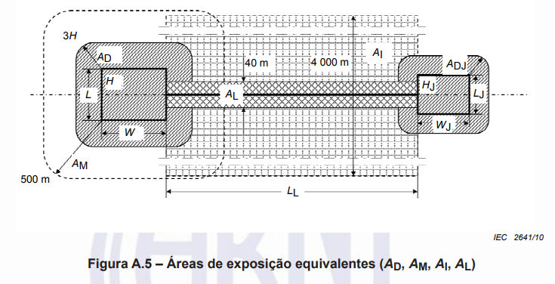
Tabela A.1 - Fator de localização da estrutura Cd
Localização relativa |  |  |  | Cd
Nenhuma |  |  |  | 0 | Caso Cdj
Estrutura cercada por objetos mais altos |  |  |  | 0.25
Estrutura cercada por objetos da mesma altura ou mais baixos |  |  |  | 0.50
Estrutura isolada: nenhum outro objeto nas vizinhanças |  |  |  | 1.00
Estrutura isolada no topo de uma colina ou monte |  |  |  | 2.00

Tabela A.2 - Fator de instalação da linha Ci
Roteamento |  |  |  | Ci
Aéreo |  |  |  | 1.00
Enterrado |  |  |  | 0.50
Cabos enterrados instalados completamente dentro de uma malha de aterrmento (ABNT NBR 5419-4:2015, 5,2). |  |  |  | 0.01

Tabela A.3 - Fator tipo de linha Ct
Intalação |  |  |  | Ct
Linha de energia ou sinal |  |  |  | 1.00
Linha de energia em AT (c/ transformador AT/BT) |  |  |  | 0.20

Tabela A.4 - Fator ambiental da lnha Ce
Ambiente |  |  |  | Ce
Rural |  |  |  | 1.00
Suburbano |  |  |  | 0.50
Urbano |  |  |  | 0.10
Urbano com edificios mais altos que 20 m |  |  |  | 0.01

Tabela B.1 - Valores de probabilidade Pta de uma descarga atmosférica em uma estrutura causar choque a seres vivos devido a tensões de toque e de passo perigosas |  |  |  |  |  | Tabela B.8 - Valores da probabilidade Pld dependendo da resistência Rs da blindagem do cabo e da tensão suportável de impulso Uw do equipamento
Medida de proteção adicional |  |  |  | Pta |  | Tipo da linha | Condições do roteamento, blindagem e inteligação |  | Tensão suportavel Uw em kV
Nenhuma medida de proteção |  |  |  | 1.00 |  |  |  |  | 1 | 1.5 | 2.5 | 4 | 6
Avisos de alerta |  |  |  | 0.10 |  | Linha de energia ou sinal | Linha aérea ou enterrada, não blindada ou com a blindagem não interligada ao mesmo barramento de equipotencialização do equipamento | - | 1.00 | 1.00 | 1.00 | 1.00 | 1.00
Isolação elétrica (por exemplo, de pelo menos 3 mm de polietileno reticulado das partes expostas (por exemplo, condutores de descidas) |  |  |  | 0.01
Equipotencialização efetiva do solo |  |  |  | 0.01 |  |  | Blindada aérea ou enterrada cuje blindagem está interligada ao mesmo barramento de equipotencialização do equipamento | 5 Ω/km < Rs <= 20 Ω/km | 1.00 | 1.00 | 0.98 | 0.90 | 0.80
Restrições físicas ou estrutura do edificio utilizada como subsistema de descida |  |  |  | 0.00 |  |  |  | 1 Ω/km < Rs <= 5 Ω/km | 0.90 | 0.80 | 0.60 | 0.30 | 0.10
 |  |  |  |  |  |  |  | Rs <= 1 Ω/km | 0.60 | 0.40 | 0.20 | 0.04 | 0.02
Tabela B.2 - Valores de probabilidade Pb dependendo das medidas de proteção para reduzir danos físicos |  |  |  |  |  | Nota 5 - Em areas suburbanas/urbanas, uma linha de energia em BT utiliza tipicamente cabos não blindados enterrados enquanto que uma linha de sinal utiliza cabos blindados enterrados (com um minimo de 20 condutores, uma resistência da blindagem de 5 Ohm/km, diametro do fio de cobre de 0,6 mm ). Em áreas rurais uma linha de energia em BT utiliza cabos ñ blindados enquanto que as linhas de sinal utilizam cabos ñ blindade aéreos (diametro do fio de cobre: 1 mm). Uma linha de energia de AT enterrada utiliza tipicamente um cabo blindado com uma resistencia da blindagem da ordem de 1 ohm/km a 5 ohm/km.
Caracteristica da estrutura |  |  | Classe do SPDA | Pb |  |  |  |  |  |  |  |  |  | Uw
Estrutura ñ protegida por SPDA |  |  | - | 1.00 |  |  |  |  |  |  |  |  |  | 1
Estrutura protegida por SPDA IV |  |  | IV | 0.20 |  |  |  | Tabela B.9 - Valores da probabilidade Pli dependendo do tipo de linha e da tensão suportavel de impulso Uw dos equipamentos |  |  |  |  |  | 1.5
Estrutura protegida por SPDA III |  |  | III | 0.10 |  |  |  |  |  |  |  |  |  | 2.50
Estrutura protegida por SPDA II |  |  | ll | 0.05 |  |  |  | Tipo de linha | Tensão suportavel Uw em kV |  |  |  |  | 4.00
Estrutura protegida por SPDA I |  |  | I | 0.02 |  |  |  |  | 1 | 1.5 | 2.5 | 4 | 6 | 6.00
Estrutura c/ subsistema de captação conforme SPDA classe I e uma estrutura metálica continua ou de concreto armado como um subsistema de descida natural |  |  | - | 0.01 |  |  |  | Linhas de energia | 1.00 | 0.60 | 0.30 | 0.16 | 0.10
Estrutura com cobertura metálica e um subsistema de captação, possivelmente incluindo componentes naturais, com proteção completa de qualquer instalação na cobertura contra descargas atmodféricas diretas e uma estrutura metálica continua ou de concreto armado atuando como um subsistema de descidas natural |  |  | - | 0.00 |  |  |  | Linhas de sinais | 1.00 | 0.50 | 0.20 | 0.08 | 0.04

Tabela B.3 - Valores de probabilidade de Pspd em função do NP para o qual os DPS foram projetados |  |  |  |  |  |  |  | Nota - Avaliações mais precisas de Pli podem ser encontradas na IEC/TR 62066:2022, para linhas de energia, e na ITU-T Recomendação K.46, para linhas de sinais
NP |  |  | Pspd
Nenhuma sistema de DPS coordenado |  |  | 1.00
III - IV |  |  | 0.05
II |  |  | 0.02
I |  |  | 0.01
Nota 2 |  |  | 0,0005 - 0,001
Nota 2 - Os valores de Pspd podem ser reduzidos para os DPS que tenham caracteristicas melhores de proteção (maior corrente nominal In, menor nivel de proteção Up etc.) comparados com os requisitos definidos para NP I nos locais relevantes da instalação (ver ABNT NBR 5419 - 1: 2015, Tabela A.3 para informações das probabilidades de corrente da descarga atmosférica e ABNT NBR 5419 - 1:2015, Anexo E e ABNT NBR 5419 - 4:2015, Anexo D ou a divisão da corrente da descarga atmosférica). Os mesmos anexos podem ser utilizados para DPS que tenham maiores probabilidades Pspd.

Tabela B.4 - Valores dos fatores Cld e Cli dependendo das condições de blindagem do aterramento e isolamento
Tipo de linha externa |  | Conexão na entrada | Cld | Cli
Linha aérea ñ blindada |  | Indefinida | 1.00 | 1.00
Linha enterrada ñ blindada |  | Indefinida | 1.00 | 1.00
Linha de energia c/ neutro multiaterrado |  | Nenhum | 1.00 | 0.20
Linha aerea blindada (energia ou sinal) |  | Blindagem ñ interligada ao mesmo barramento de equipotencialização que o equipamento | 1.00 | 0.30
Linha enterrada blindada (energia ou sinal) |  | Blindagem interligada ao mesmo barramento de equipotencialização que o equipamento | 1.00 | 0.00
Cabo protegido contra descargas atmosféricas ou cabeamento em dutos para cabos protegidos contra descargas atmosféricas, eletrodutos metálicos ou tubos metálicos |  | Blindagem interligada ao mesmo barramento de equipotencialização que o equipamento | 0.00 | 0.00
(Nenhuma linha externa) |  | Sem conexões com linhas externas (sistemas independentes) | 0.00 | 0.00
Qualquer tipo |  | Interfaces isolantes de acordo com a ABNT NBR 5419 - 4 | 0.00 | 0.00

Tabela B.5 - Valor do fator Ks3 dependendo da fiação interna
Tipo de fiação interna |  |  | Ks3
Cabo ñ blindado - sem preocupação no roteamento no sentido de evitar laços (a) |  |  | 1.0000
Cabo ñ blindado - preocupação no roteamento no sentido de evitar grandes laços (b) |  |  | 0.2000
Cabo ñ blindado - preocupação no roteamento no sentido de evitar laços ( c) |  |  | 0.0100
Cabos blindados e cabos instalados em eletrodutos metálicos (d) |  |  | 0.0001
a - Condutores em laço c/ diferentes roteamentos em grandes edificios (area do laço da ormd de 50 m²). b - Condutores em laço roteados em um mesmo eletroduto ou condutores em laço com diferentes roteamentos em edificios pequenos (area do laço da ordem de 10 m²). c - Condutores em laço roteados em um mesmo cabo (area do laço da ordem de 0,5 m²). d - Blindados e eletrodutos metálicos interligados a um barramento de equipotencialização em ambas extremidades e equipamentos estão conectados no mesmo barramento equipotancialização

Tabela B.6 - Valores probabilidade Ptu de uma descarga atmosférica em uma linha que adentre a estrutura a causar choque a seres vivos devido a tensões de toque perigosas.
Medida de proteção |  |  | Ptu
Nenhuma medida de proteção |  |  | 1.00
Avisos visiveis de alerta |  |  | 0.10
Isolação elétrica |  |  | 0.01
Restrições físicas |  |  | 0.00

Tabela B.7 - Valores da probabilidade Peb em função do NP para o qual os DPS foram projetados
NP |  |  | Peb
Sem DPS |  |  | 1.00
III - IV |  |  | 0.05
II |  |  | 0.02
I |  |  | 0.01
NOTA 4 |  |  | 0,005 - 0,001
Nota 4 - Os valores de Peb podem ser reduzido para DPS que tenham melhores caracteristicas de proteção (corrente nominais maiores In, niveis de proteção menores Up etc.) comparados com os requisitos definidos para NP I nos locais relevantes da instalação (ver ABNT NBR 5419-1: 2015, Anexo E, e ABNT NBR 5419-4, Anexo D, para divisão da corrente da descarga atmosférica). Os mesmos anexos podem ser utilizados para DPS que tenha probabilidades maiores que Peb.

Tabela C.1 - Tipo de perda L1: Valores da perda para cada zona
Tipo de dano | Perda tipica |  |  | Equação
D1 | La = rt X Lt X nZ/ (nt X (tz/8760)) |  |  | C.1
D2 | Lu = rt X Lt X nZ/ (nt X (tz/8760)) |  |  | C.2
D3 | Lb = Lv = rp X rf x hz X nZ/ (nt X (tz/8760)) |  |  | C.3
D4 | Lc = Lm= Lw = Lz = Lo X nZ /nt X (tz/8760)) |  |  | C.4

Tabela C.2 - Tipo de perda L1: Valores medio tipicos de Lt, Lf e Lo |  |  |  |  |  | Tabela C.3 - Fator de redução rt em função do tipo da superficie do solo ou piso
Tipos de danos | Valor de perda tipico |  | Tipo da estrutura |  |  | Tipo de superficie (b) | Resistencia de contato kOhm (a) | rt
D1 Ferimentos | Lt | 0.01 | Todos os tipos |  |  | Agricultura, concreto | <= 1 | 0.01
D2 Danos fisicos | Lf | 0.10 | Risco de explosão |  |  | Marmore, cerâmica | 1~10 | 0.001
 |  | 0.10 | Hospital, hotel, escola, edificio civico |  |  | Cascalho, tapete, carpete | 10 ~ 100 | 0.0001
 |  | 0.05 | Entretenimento publico, igreja, museu |  |  | Asfalto, linóleo, madeira | >= 100 | 0.00001
 |  | 0.02 | Indutrial, comercial |  |  | a. Valores medidos entre um eletrodo de 400 cm² comprimido com uma força uniforme de 500N e um ponto considerado no infinito. b. Uma camada de material isolante , por exemplo, asfalto, de 5 cm de espessura (ou uma camada de cascalho de 15 cm de espessura) geralmente reduz o perigo a um nivel tolerável.
 |  | 0.01 | Outros
D3 Falhas de sistema internos | Lo | 0.10 | Risco de explosão
 |  | 0.01 | Unidade de terapia intensiva e bloco cirurgico de hospital
 |  | 0.0010 | Outras partes de hospital

Tabela C.4 - Fator de redução rp em função das providências tomadas para reduzir as consequencias de um incendio
Providências |  |  |  | rp
Nenhuma providência |  |  |  | 1
Extintores, instalações fixas operadas manualmente, instalações de alarme manuais, hidrantes, compartimentos à prova de fogo, rotas de escape |  |  |  | 0.5
Instalações fixas operadas automaticamente, instalações de alarme automatico (a) |  |  |  | 0.2
a. Somente se protegidas contra sobre tensões e outros danos e se os bombeiros puderem chegar em menos de 10 min

Tabela C.5 - Fator de redução rf em função do risco de incendio ou explosão na estrutura |  |  |  |  |  | Tabela C.6 - Fator hz aumentação a quantidade relativa de perda na presença de um perigo especial
Risco | Quantidade de risco |  |  | rf |  | Tipo de perigo especial |  |  | hz
Explosão | Zonas 0, 20 e explosivos sólidos |  |  | 1.000 |  | Sem perigo especial |  |  | 1.00
 | Zonas 1, 21 |  |  | 0.100 |  | Baixo nivel de panico (por exemplo, uma estrutura limitada a dois andares e numero de pessoas não superior a 100) |  |  | 2.00
 | Zonas 2, 22 |  |  | 0.001 |  | Nivel médio de panico (por exemplo, estruturas designadas para eventos culturais ou esportivos com um numero de participantes entre 100 e 1000 pessoas) |  |  | 5.00
Incêndio | Alto |  |  | 0.100 |  | Dificuldade de evacuação (por exemplo, estrutura com pessoas imobilizadas, hospitais) |  |  | 5.00
 | Normal |  |  | 0.010 |  | Alto nivel de panico (por exemplo, estruturas designadas para eventos culturais ou esportivos com um numero de participantes maior que 1000 pessoas) |  |  | 10.00
 | Baixo |  |  | 0.001
Explosão ou incêdio | Nenhum |  |  | 0.000 |  | Tabela C.7 - Tipo de perda L2: Valores de perda para cada zona
 |  |  |  |  |  | Tipo de dano | Perda tipica |  | Equação
Tabela C.8 - Tipo de perda L2: Valores médio tipicos de Lf e Lo |  |  |  |  |  | D2 | Lb = Lv = rp X rf X Lf X nz/ nt |  | C.7
Tipos de dano | Valor da perda tipica |  | Tipo de serviço |  |  | D3 | Lc = Lm = Lw = Lz = Lo X nz / nt |  | C.8
D2 Danos físicos | Lf | 0.100 | Gás, água, fornecimento de enegia
 |  | 0.010 | TV, linhas de sinais |  |  | Tabela C.9 - Tipo de perda L3: Valores de perda para cada zona
D3 Falhas de sistemas internos | Lo | 0.010 | Gás, água, fornecimento de enegia |  |  | Tipo de dano | Valor tipico da perda | Equação
 |  | 0.001 | TV, linhas de sinais |  |  | D2 danos fisicos | Lb = Lv = rp X rf x Lf X cz / ct | C.9

Tabela C10 - Tipo de perda L3: Valor médio tipico de Lf |  |  |  |  |  | Tabela C.11 - Tipo de perda L4: Valores de perda de cada zona
Tipo de dano | Valor tipico de perda |  | Tipo de estrutura ou zona |  |  | Tipo de danos | Perda Típica | Equação
D2 danos físicos | Lf | 0.10 | Museus, galerias |  |  | D1 | La = rt X Lt X ca / ct (a) | C.10
 |  |  |  |  |  | D1 | Lu = rt X Lt X ca/ct (a) | C.11
Tabela C.12 - Tipo de perda L4: Valores médios tipicos de Lt, Lf e Lo |  |  |  |  |  | D2 | Lb = Lv = rp X rf X Lf X (ca + cb + cc + cs) / ct (a) | C.12
Tipo de danos | Valor de perda tipico |  | Tipo de estrutura |  |  | D3 | Lc = Lm = Lw = Lz = Lo X cs / ct (a) | C.13
D1 Ferimento devido a choque | Lt | 0.0100 | Todos os tipo onde somente animais estão presentes |  |  | a - As relações (ca / ct) e (ca + cb + cc + cs) / ct e (cs / ct) devem somento ser consideradas nas equações (C.10) - (C.13), se a análise de risco for conduzida de acordo com 6.10, usando o Anexo D. No caso de utilizar um valor representativo para o risco tolerável R4 de acordo com a Tabela 4, as relações não podem ser levadas em consideração. Nestes casos, as relações devem ser substituidas pelo valor 1.
D2 Danos físicos | Lf | 1.0000 | Risco de explosão
 |  | 5.0000 | Hospital, Industrial, museu, agricultura
 |  | 0.2000 | Hotel, escola, escritório, igreja, entreterimento publico, comercial
 |  | 0.1000 | Outros
D3 Falha de sistemas internos | Lo | 0.1000 | Risco de explosão
 |  | 0.0100 | Hospital, industrial, escritório, hotel, comercial
 |  | 0.0010 | Museu, agricultura, escola, igreja, entreterimento público
 |  | 0.0001 | Outros

